スライス厚計算
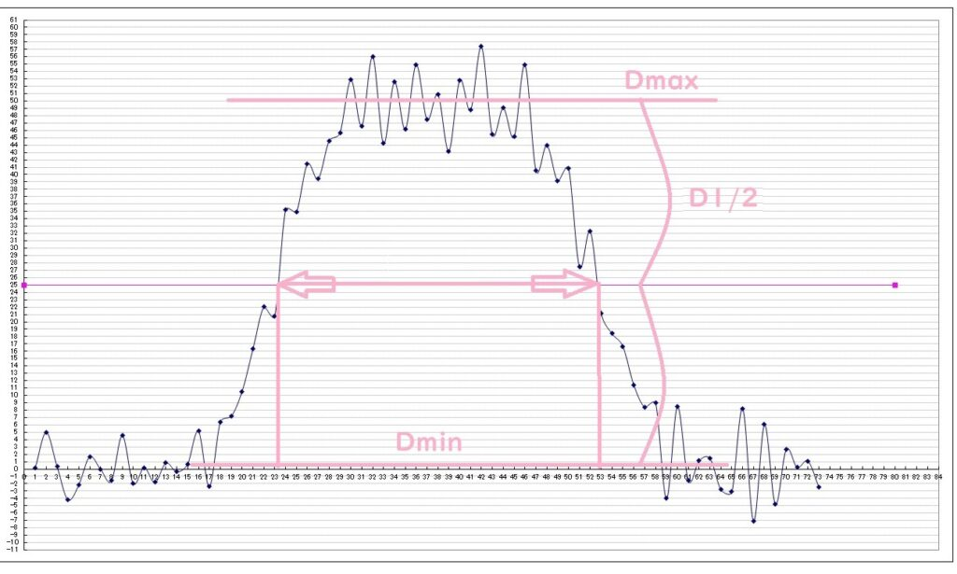
スライス厚の計算 |  |  | 計算結果 |  |  | 真のスライス厚 結果 |  |  |  | 参考画像
 |  |  |  |  |  |  |  |  | #DIV/0!
 |  |  |  |  |  |  |  |  | #DIV/0!
撮像条件 |  | 入力してください | 撮像条件
 | FOV[mm] |  |  | 1ピクセルサイズ[mm] | #DIV/0!
 | マトリックス数 |  |  |  |  |  | 誤差角度α[°] | #DIV/0!
 | くさび角度[°] |  |  |  |  |  | 真のスライス厚[mm] | #DIV/0!

第一くさび |  |  | 第一くさび
 | 平均信号最大値[Dmax] |  |  | 平均信号半値幅[D1/2] | 0
 | 平均信号最小値[Dmin] |  |  | 半値幅[ｗ][mm] | #DIV/0!
 | 半値幅(D1/2)のピクセル数 |  |  | スライス厚（補正前）[mm] | #DIV/0! |  | 青枠部分のみに入力すれば、 真のスライス厚まで自動で計算してくれます。

第二くさび |  |  | 第二くさび
 | 平均信号最大値[Dmax] |  |  | 平均信号半値幅[D1/2] | 0
 | 平均信号最小値[Dmin] |  |  | 半値幅[ｗ][mm] | #DIV/0!
 | 半値幅(D1/2)のピクセル数 |  |  | スライス厚（補正前）[mm] | #DIV/0!

 |  |  |  |  |  |  |  |  |  | 半値幅(D1/2)のピクセル数

